전자문서관리
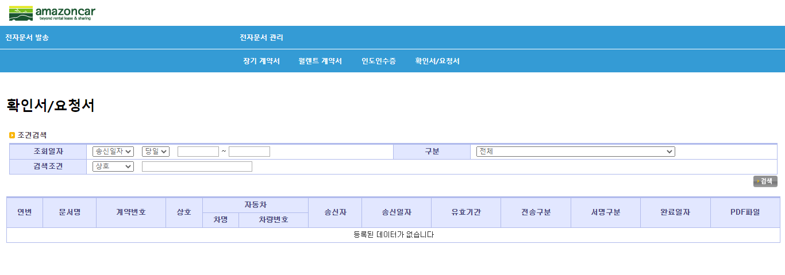
< 전자 문서 관리 시스템 >

1. 대상

- 계약서 : 장기계약서(승계,연장포함), 월렌트계약서
- 인도인수증 : 현장 및 탁송 인도인수증
- 확인서및 요청서: 자동차 대여이용 계약사실 확인서, 보험사항 변경 요청서, 계약사항 변경 요청서, 업무전용자동차보험 가입/미가입 신청서, CMS자동이체신청서(개인/개인사업자 고객용) 외

2. 설명

1) 메뉴위치
- 전자문서 통합관리메뉴 : FMS상단의 전자문서발송

2) 메뉴 설명

● 전자문서 발송
- 계약서: 전자문서를 발송하고자 하는 계약을 선택하여 진행, 인증서 등을 통한 전자문서 생성
법입고객은 경우 공동인증서로 인증처리, 개인및 개인사업자는 금융인증서로 인증처리
- 확인서/요청서 : 계약 후 변경된 내용에 대한 고객 확인 및 요청서를 전자문서로 발송하는 경우 계약을 선택한 후 문서선택하여 진행
※ 인도인수증 : 월렌트 현장분은 월렌트 계약서 생성시, 탁송분은 탁송의뢰분 수신처리-탁송기사 배정시 자동생성

● 전자문서 관리
- 장기계약서: 전자문서로 발송된 장기계약서를 관리
- 월렌트계약서: 전자문서롤 발송된 월렌트계약서를 관리.
- 인도인수증: 전자문서로 발송된 인도인수증을 관리
- 확인서/요청서 : 고객에게 발송된 확인서/요청서 문서를 관리

계약서
(1) 전자문서 발송 -> 계약서 메뉴를 선택

(2) 문서구분 선택후 검색버튼 클릭 (장기계약서, 계약승계계약서, 연장계약서, 월렌트계약서)

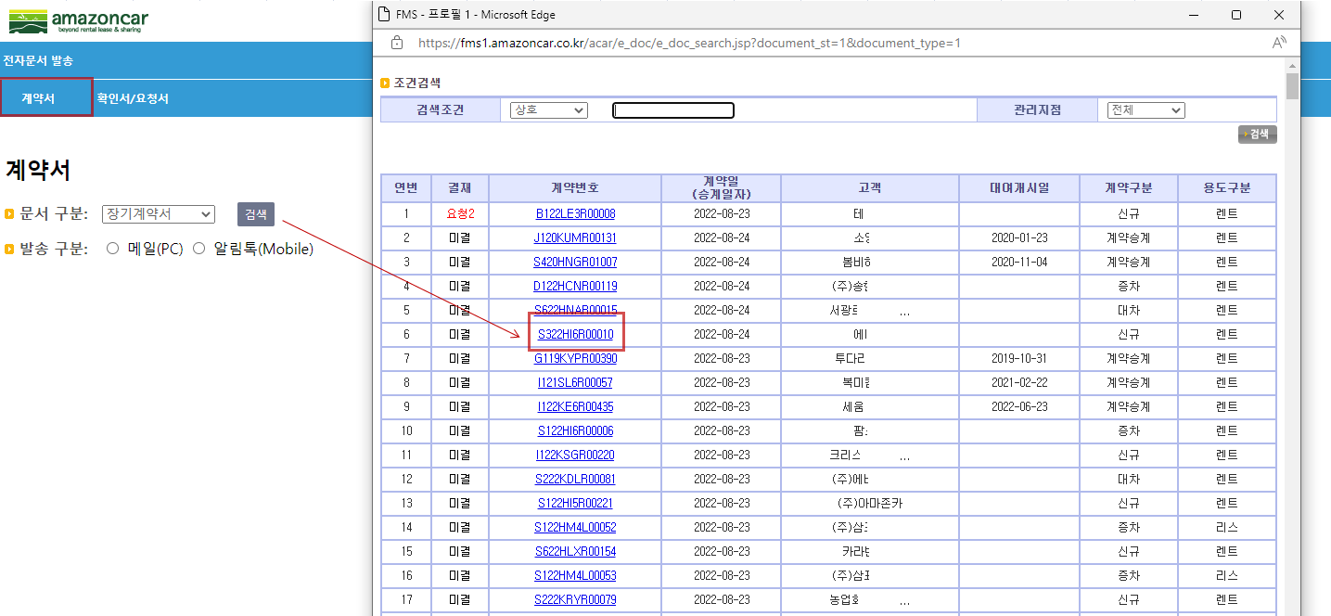

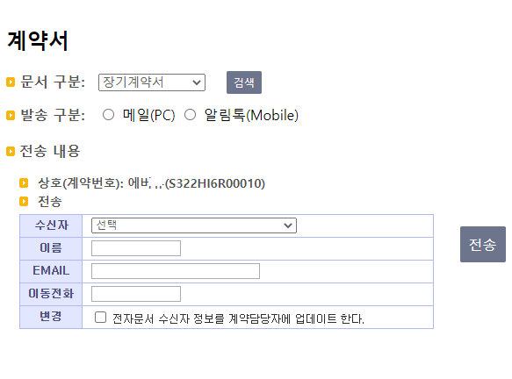
 | (3) 전자계약을 하고자 하는 업체 검색후 선택 (미결계약리스트에 있는 계약이 대상임)
 | (4) 발송구분 선택 (메일이나 알림톡 선택 가능)
 | (5) 전자계약서를 수신받는 사람의 정보를 입력 (수신자, 이름, 메일주소, 이동전화)
 | (6) [전송] 버튼 클릭하면 고객에게 발송구분에 따라 알림톡이나 메일이 발송됨

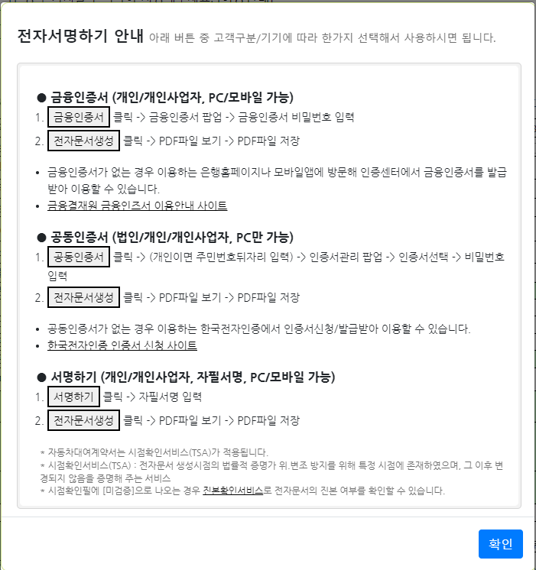
 | ※ 수신자 입력폼은 기존 에스폼과 동일
 | ※ 알림톡은 PC버전에서 처리할수 있으나, 모바일에서 주로 처리할수 있음을 고려해야함.
 | ※ 고객별/수신기별 아래와 같이 사용할수 있으니 맞게 발송구분을 선택하십시오.

(7) 발송이 알림톡인 경우 고객에게는 전자문서를 톡으로 알림
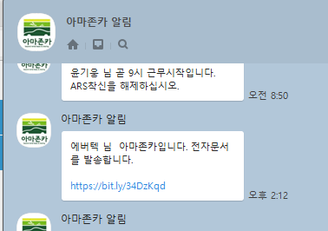

(8) 발송이 메일인 경우는 고객에게 전자문서를 메일로 발송
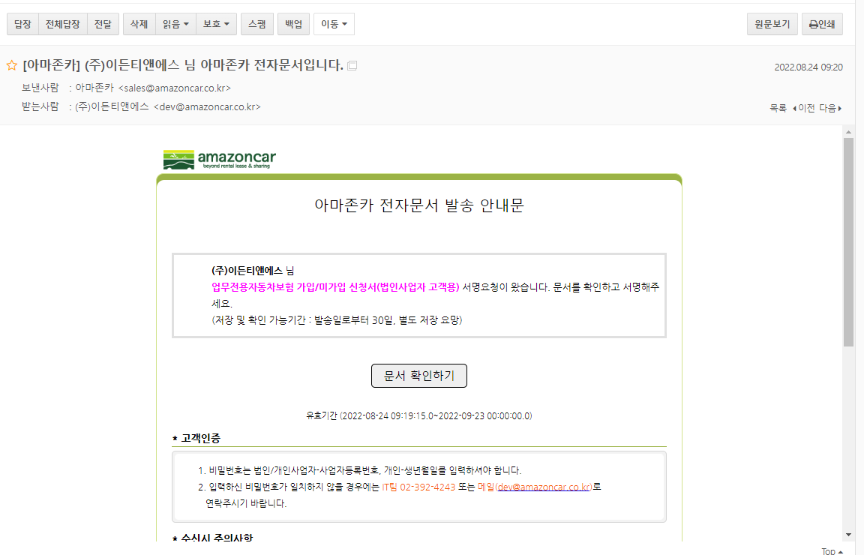

보내고자하는 전자문서에 따른 제목이 보여짐

(9) 문서확인하기 버튼 클릭시 아마존카 고객임을 확인하는 로그인창으로 넘어감
- 법인/개인사업자는 사업자등록번호, 개인은 생년월일 6자리 입력
- 다중서명자인 경우 서명자구분 표시됨
- 이용약관 및 개인정보처리방침에 동의해야 넘어감
- 전자문서진본확인서비스 안내
- 링크걸려 밑줄이 있는 경우 클릭시 해당 내용을 확인할 수 있음
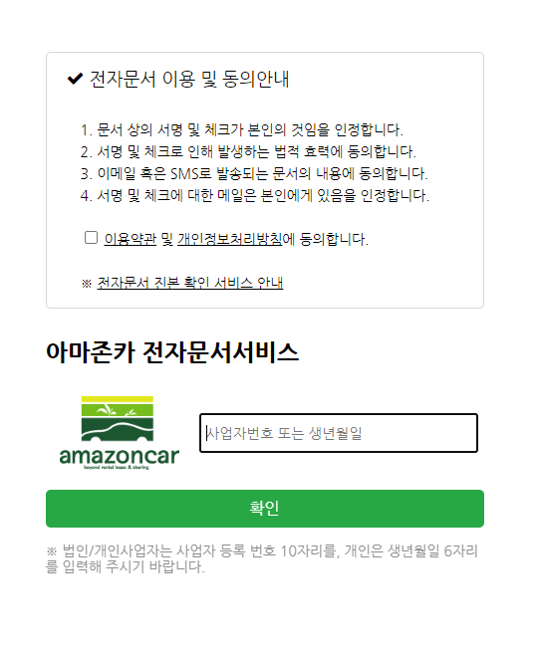

(10) 전자계약인 경우 금융인증(개인,개인사업자), 공동인증(법인사업자)를 통해 전자문서 본인 인증 진행
- 개인이 서명하는 경우 (자필)서명하기로 처리할수 있음

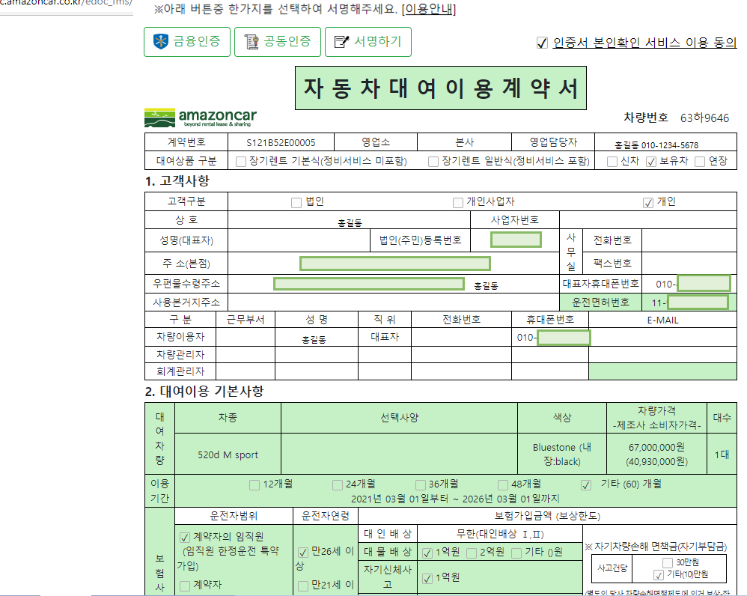
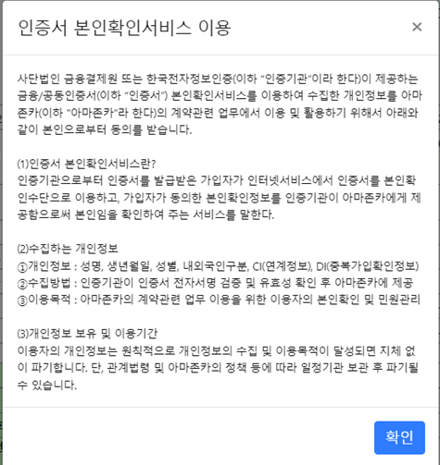

- 금융인증을 선택하여 인증처리하는 경우
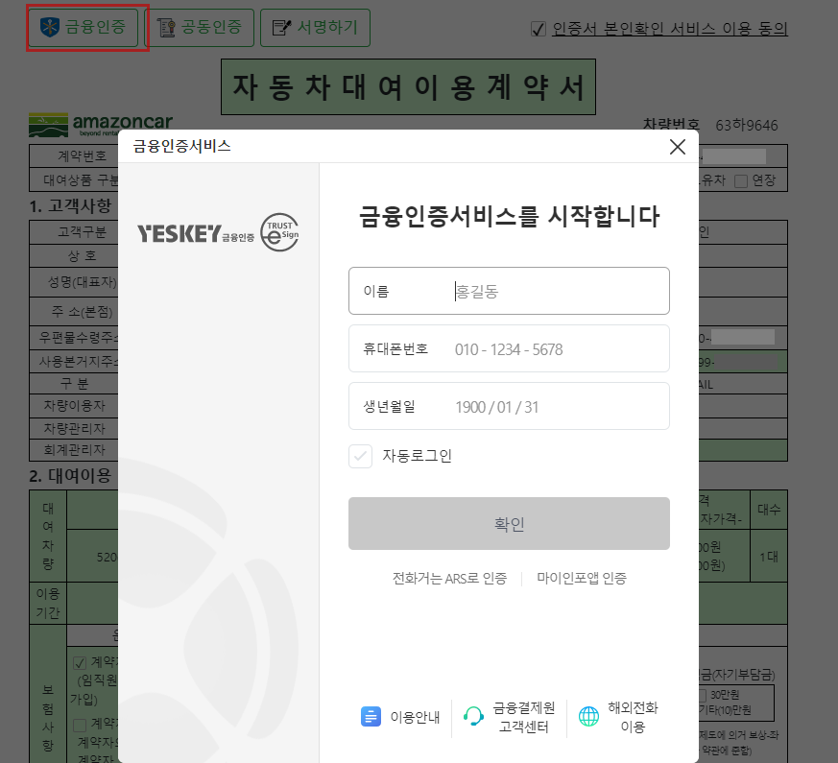

 |  | ※ 금융인증서로 처리하면 금융결제원에서 이용안내 메일이 발송됩니다.
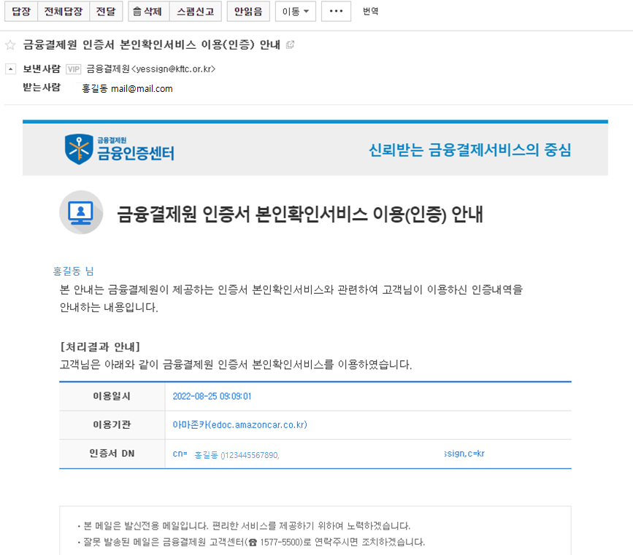

- 공동인증을 선택하여 인증처리하는 경우
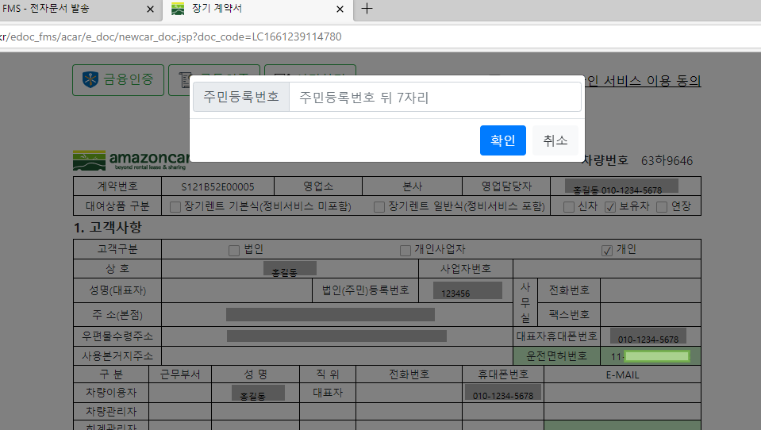

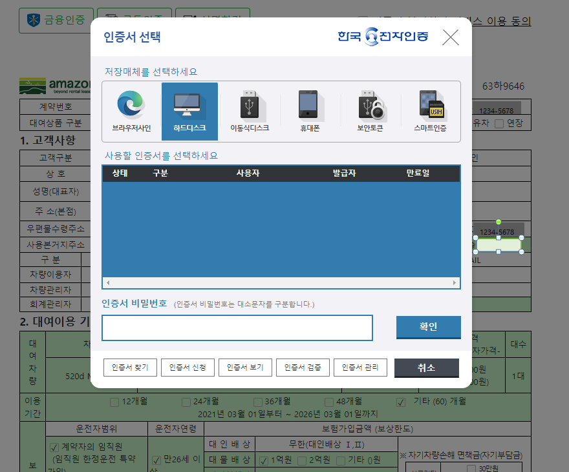

- 서명하기를 선택한 경우
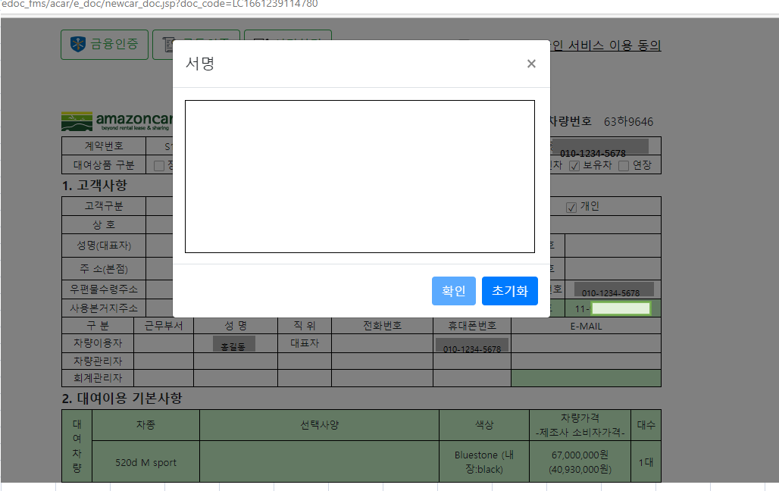

(11) 금융인증서,공동인증서,서명하기가 완료되면 꼭!!! [전자문서생성] 버튼을 클릭하여 최종 PDF 전자문서를 생성해야 전자문서처리가 완료된다.

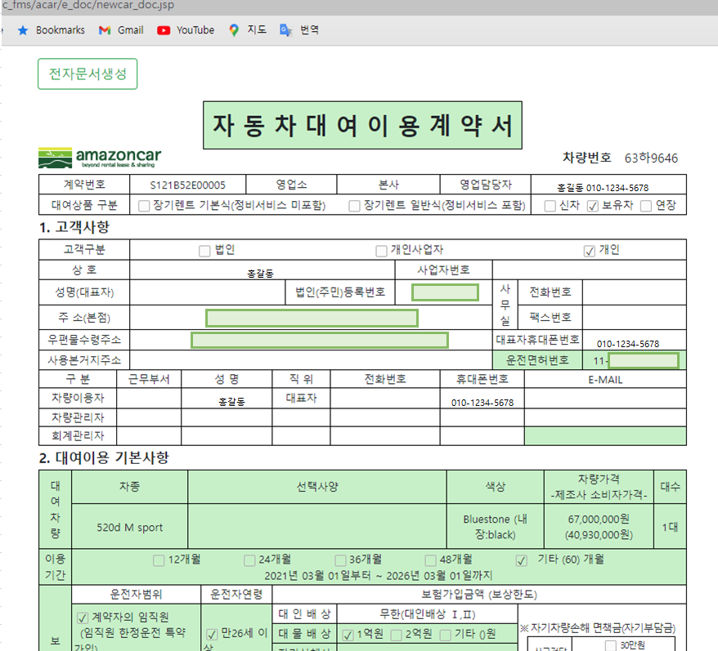

(12) 연장계약서는 서명하기로 간편처리한다.

(13) 승계계약서는 원계약자->(공동임차인)->승계계약자 순으로 발송처리되면, 서명완료시 다음서명자에게 알림이 가고, 가장 마지막 서명자가 완료했을때 PDF 전자문서가 생성된다.

※ 캡쳐샘플에 개인정보 및 사내정보가 있을 수 있으니 고객대응에만 참고하시고 고객에게는 전달하지 마세요.

(14) 전자문서관리 - 장기계약서
- PDF 파일 보기에서 파일을 확인할 수 있다
- 스캔등록 버튼을 클릭하면 계약관리-스캔에 자동등록된다.
- 고객요청이 있으면 완료문서발송에 발송버튼 클릭하면 기존 보냈던 알림톡이나 메일을 발송하여 고객확인후 완료문서를 확인할 수 있다.
- 폐기 버튼을 클릭하여 폐기처리하고 전자문서발송에서 다시 계약서를 발송할 수도 있다
- 재발송 버튼을 클릭하여 서명요청 알림톡이나 메일을 재발송할 수 있다.
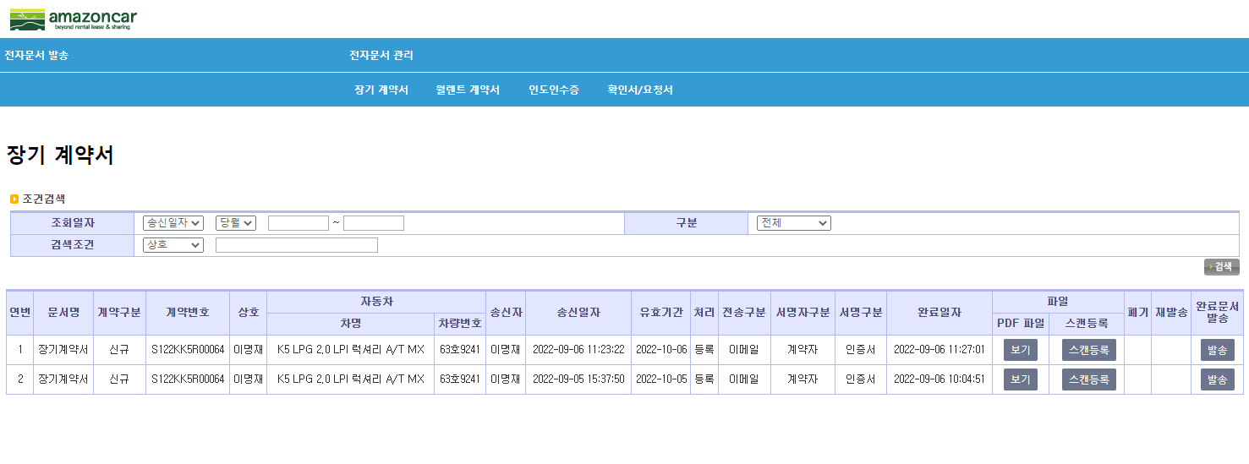

(15) 전자문서관리 - 월렌트 계약서
- 월렌트계약서는 주차장 등 현장에서 고객이 서명할수도 있다.
- 현장이면 전자문서관리 리스트에서 현장서명에 [서명] 버튼을 클릭하면 팝업창에 계약서가 나온다. 서명하기로 진행하면 된다.
- 장기계약서와 상동
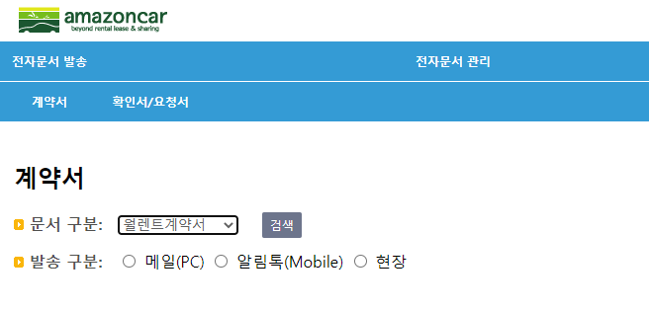

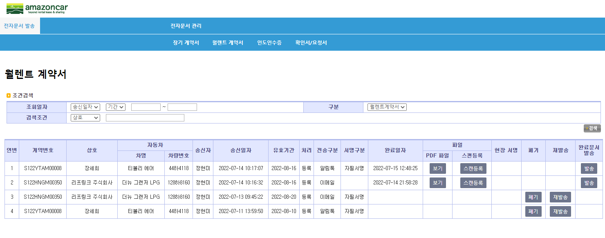

※ 월렌트 전자계약서는 월렌트 활성화정책으로 추가운전자 2인까지 추가하고, 탁송배송 가능하게 하는 부분이 완성되고 나서 이용해 주세요.

인도인수증
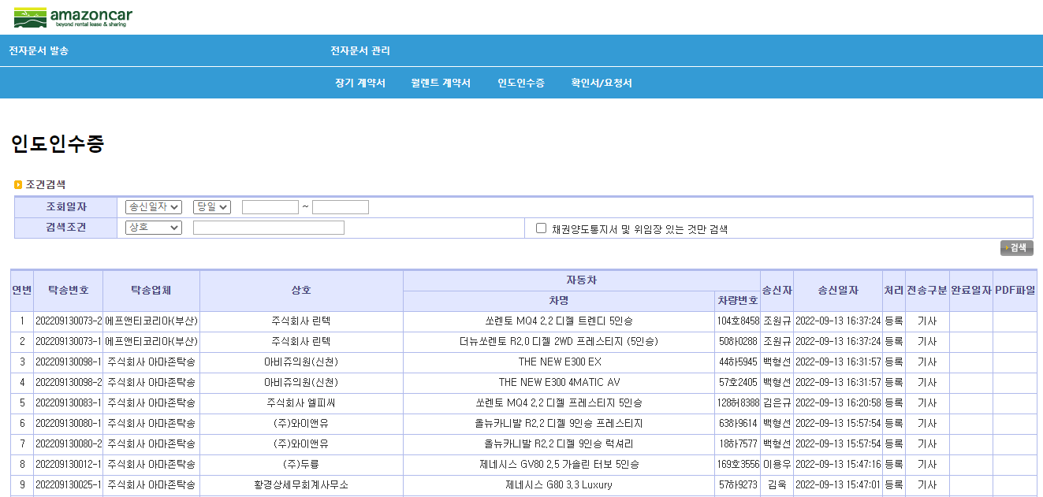
(1) 전자문서 발송 -> 협력업체 탁송수신/기차등록시 자동생성

(2) 월렌트 현장은 전자문서관리 리스트에서 현장서명에 [서명] 버튼을 클릭하면 팝업창에 계약서와 같이 인도인수증이 나온다.

(3) 탁송기사 출발/인도등록 처리창에 전자인도인수증 연동

 | 인도인수증

 | [보기]

(4) 주행거리외 내용 입력후 [서명하기] 클릭하여 확인후, 첨부사진이 있으면 [파일첨부]로 사진 선택후 [확인] 클릭하여 전자문서 완료

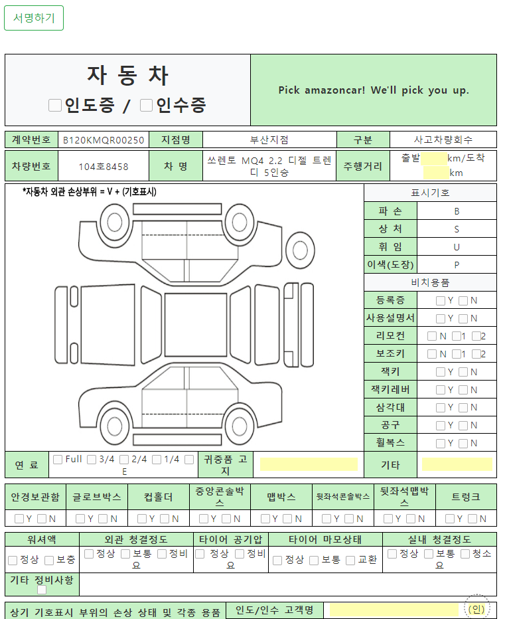

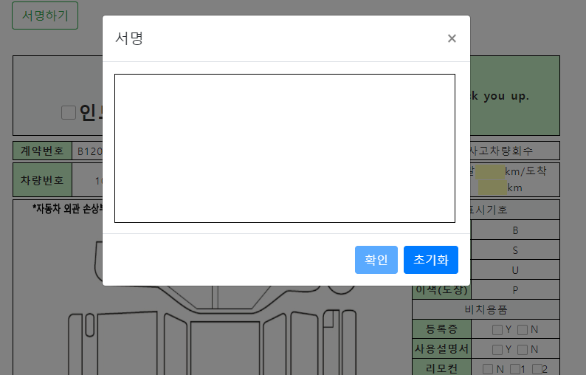

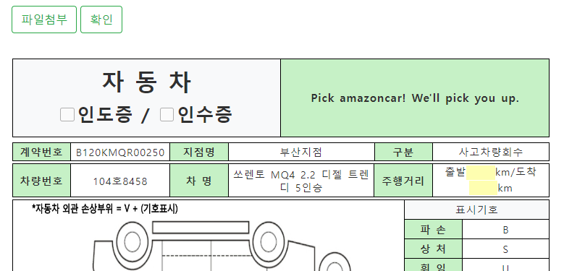

(5) 전자문서관리 - 인도인수증
- PDF 파일 보기에서 파일을 확인할 수 있다

요청서외
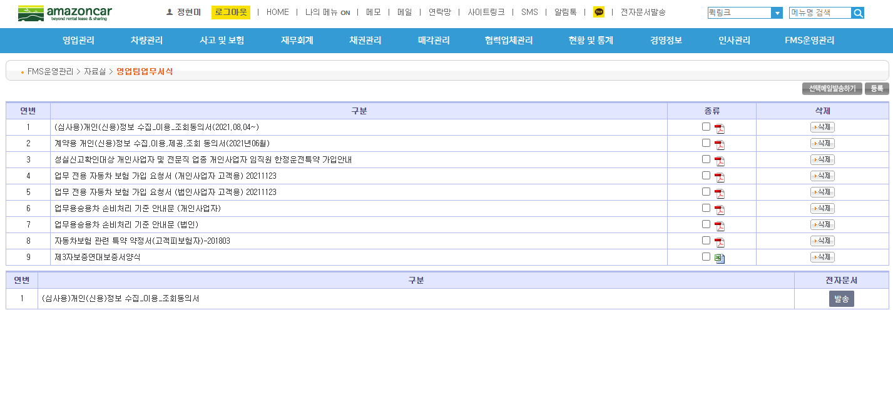
(1) 전자문서 발송 -> 확인서/요청서 메뉴를 선택
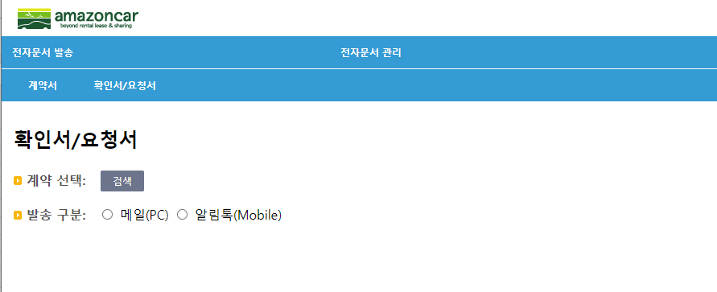

(2) 검색을 클릭하여 해당 계약을 선택
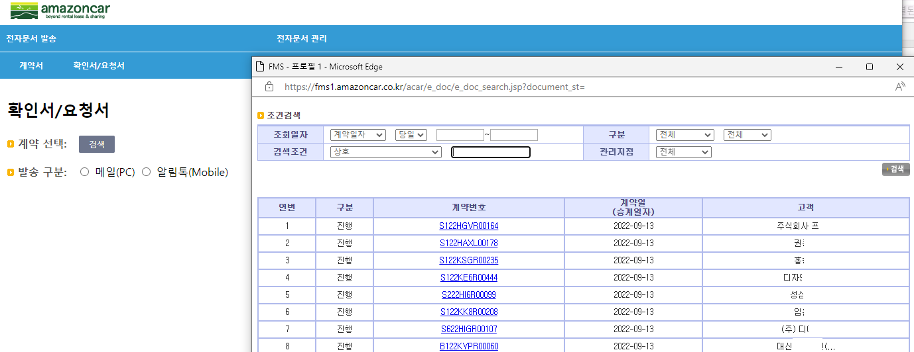

(3) 발송할 문서를 선택
(4) 발송구분 선택 (메일이나 알림톡 선택 가능)
(5) 전자문서를 수신받는 사람의 정보를 입력 (수신자 이름, 메일주소, 이동전화)
(6) [전송] 버튼 클릭하면 고객에게 발송구분에 따라 알림톡이나 메일이 발송됨

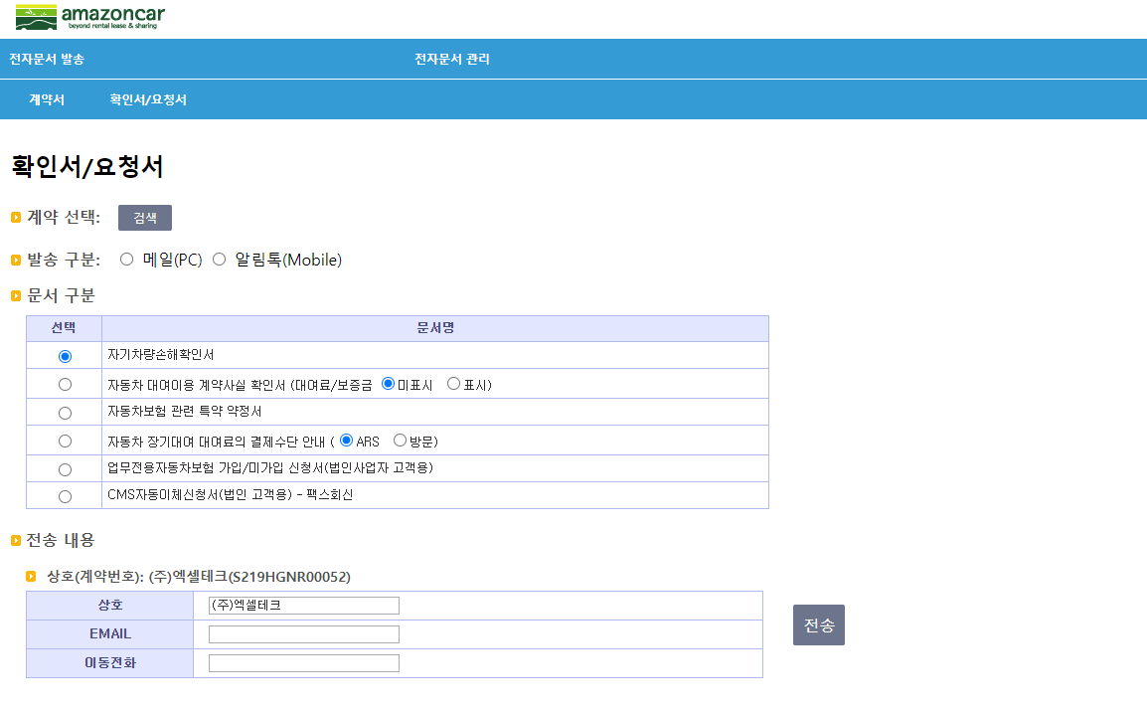

(7) 발송이 알림톡인 경우 고객에게는 전자문서를 톡으로 알림

(8) 발송이 메일인 경우는 고객에게 전자문서를 메일로 발송

보내고자하는 전자문서에 따른 제목이 보여짐

(9) 아마존카 고객임을 확인하는 과정

(10) 고객은 문서내용을 확인 후 서명하기를 클릭하여 서명을 한 후 반드시 전자문서생성을 클릭하여 완료처리
- 문서에 따라 고객이 입력하는 항목이 있음
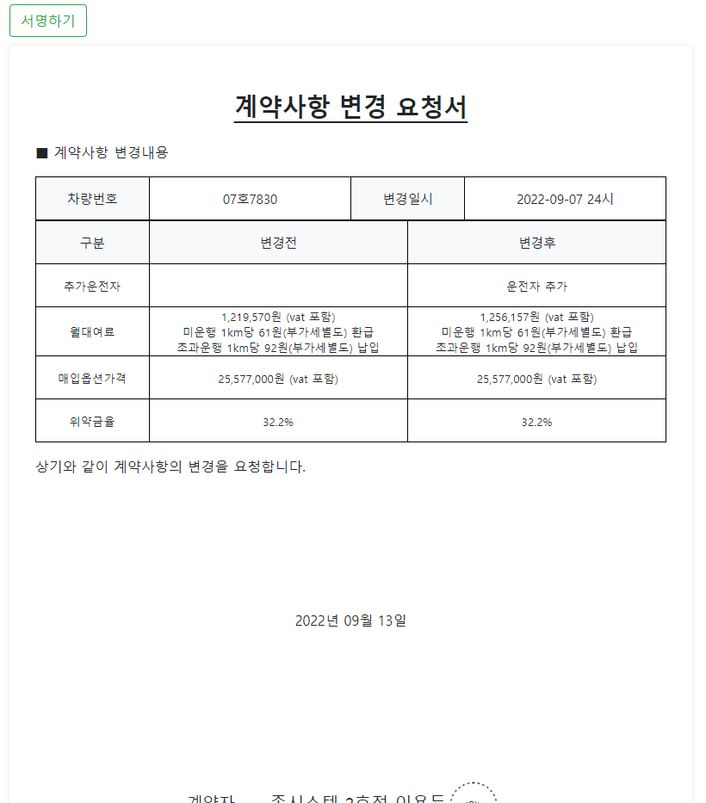

(3) 전자문서 관리 -> 장기 계약서를 클릭한 경우

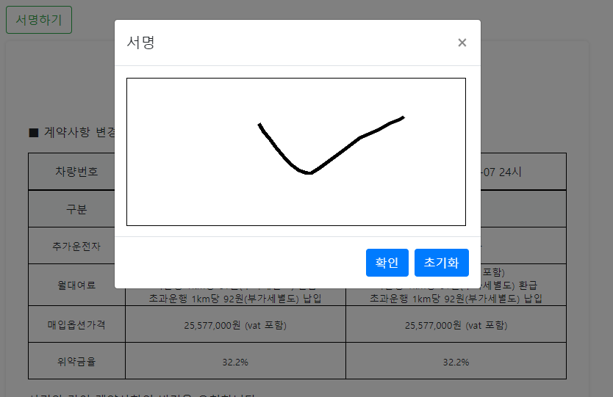

** 고객이 클릭해야만 전자문서( pdf 파일)이 생성
(고객에게 클릭하도록 반드시 안내해야 함)

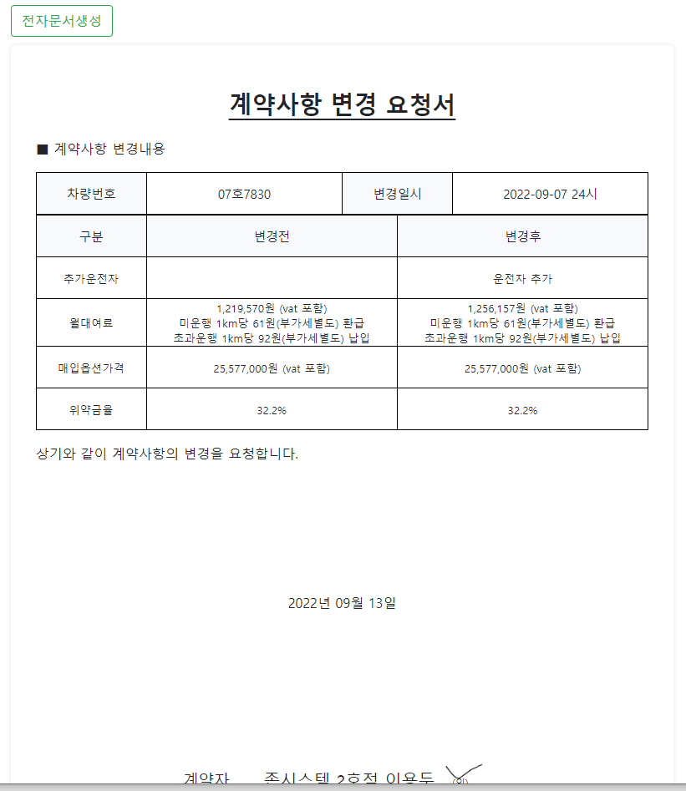

(5) 전자문서 관리 -> 인도인수증을 클릭한 경우

(11) 전자문서 관리 -> 확인서/요청서를 클릭

- pdf파일 보기를 클릭하여 고객서명이 포함된 확인서/요청서를 볼 수 있음
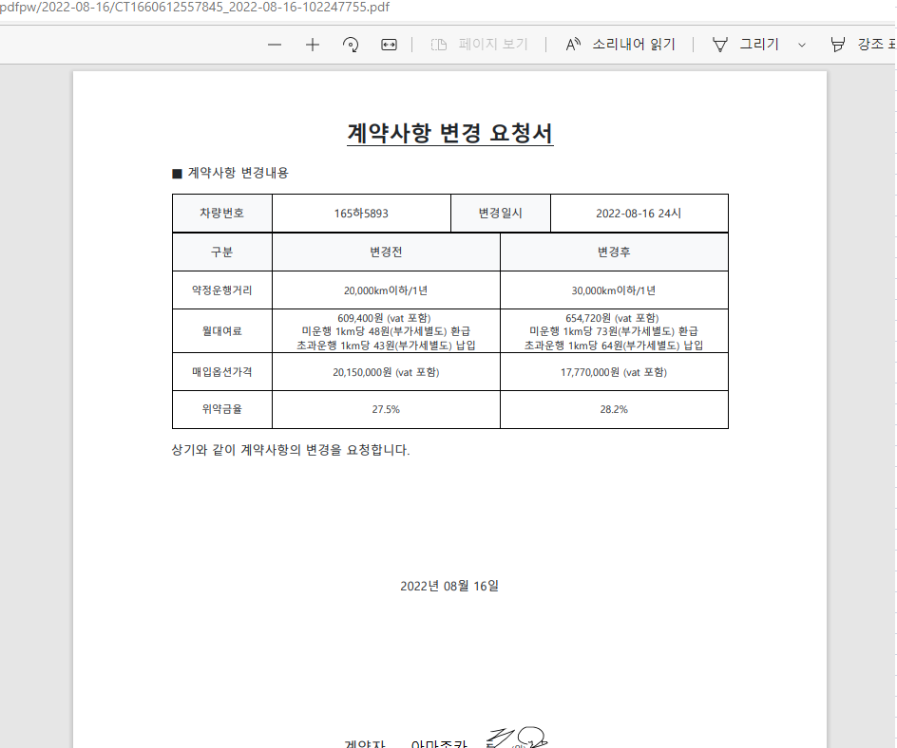

(12) 전자문서발송이 아닌 계약세부페이지 [전자확인서] 버튼을 클릭하여 발송할 수도 있음
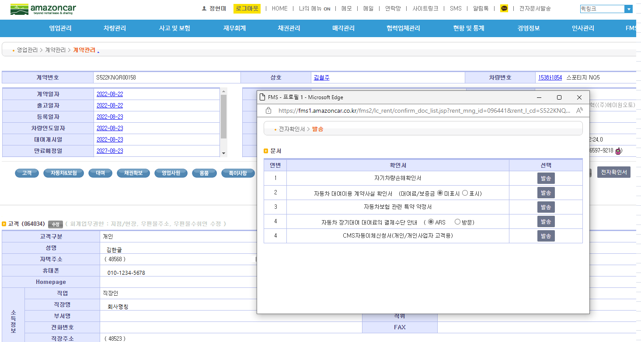

김한글

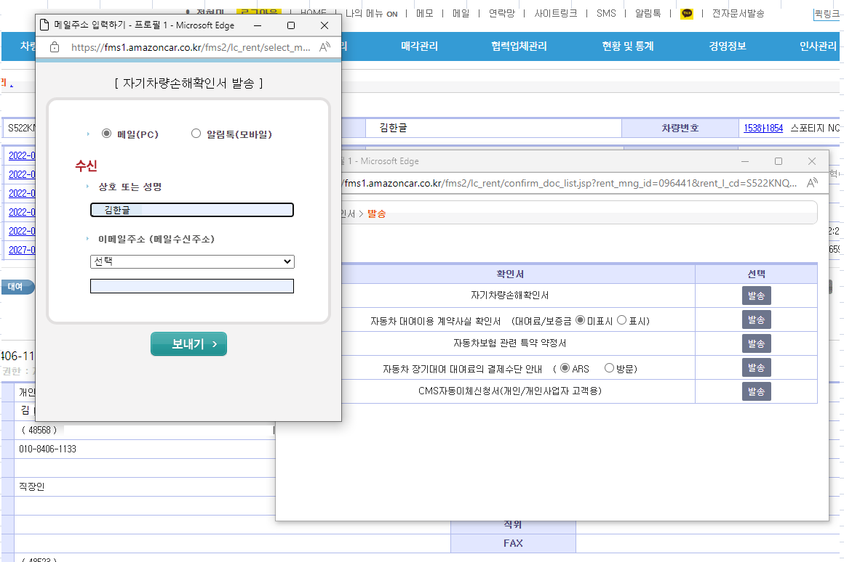

(13) 대여료변경요청서와 보험변경요청서는 해당 문서 세부페이지에서 발송 가능함.

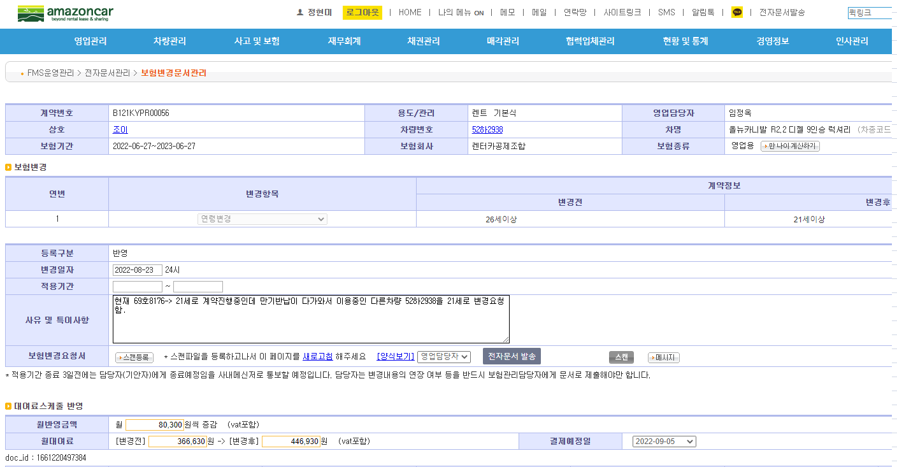

(13) 영업팀업무서식에서 심사용 개인정보조회동의서 발송 가능함.

